Задание 1
 | Комментарий
1. Почему практики тест-дизайна нельзя применять сразу после получения требований?
Потому что невозможно перепрыгнуть этап "Тест-анализ", поскольку именно на нем мы определяем объекты тестирования, декомпозируем требования (чтобы "не есть слона целиком", с более мелкими объектами удобнее работать), визуализируем требования (т.е. создаем наглядную схему всех объектов тестирования, тем самым упрощая восприятие, структурируем информацию), уточняем требования (поиск "серых зон", если видим нестыковки, противоречия, пропуски информации в требованиях). Поэтому, чтобы правильно провести тест-дизайн, необходимо сначала пройти все этапы тест-анализа т приоритезировать проверки.
2. В какой ситуации классы эквивалентности и граничные значения могут существовать по отдельности? Аргументируй свой ответ и приведи примеры.
Прежде чем начинать выделять классы эквивалентности, нужно задать себе вопрос: "Передо мной диапазон или набор значений?" И если мы себе отвечаем, что передо мной - набор значений, то граничных значений у набора нет. И, соответственно, данный класс эквивалентности существует отдельно от каких-либо его граничных значений. Например, набор тканей в магазине (лён, хлопок, ситец, бязь, шелк) или произведения Ф.М. Достоевского ("Идиот", "Преступление и наказание", "Бесы", "Братья Карамазовы").
3. Что такое эквивалентность? Что такое класс эквивалентности?
Эквивалентность - это равноценность объектов. Значения, которые система обрабатывает одинаково, будут считаться экивалентными. На основе эквивалентных значений можно выделять классы эквивалентности. Класс эквивалентности может представлять из себя диапазон или набор значений.
4. Можно ли исключить проверку в середине диапазона в пользу проверок на границах, входящих в диапазон? Аргументируй свой ответ.
Нет. Проверки на границах - это другая группа проверок. Границы проверяют отдельно, поскольку именно там бывает "тонкое" место системы, где она может выдавать значения не те, которые мы ожидаем. А проверка в середине диапазона предназначена, чтобы проверить, что система обрабатывает значение внутри класса эквивалентности верно. А согласно гипотезе в тестировании, что, если система обработала верно одно значение класса, то она обработает верно и остальные.
5. Представь, что тебе нужно протестировать форму: у каждого поля есть валидатор. Результат работы формы зависит от комбинации данных в полях. Какие практики тест-дизайна следует применить и почему? Аргументируй свой ответ.
1. Выделить классы эквивалентности для каждого поля 2. Найти граничные значения и протестировать внутри КЭ, на границах, шаг за границы и шаг внутрь границ. 3. Сначала сделать позитивные проверки, потом подумать над ожидаемыми, ошибочными и маловероятными сценариями. 4. Когда результат работы формы зависит от комбинации полей (т.е. у полей есть свои значения, например, заполнено и не заполнено), то можно использовать технику принятия решений. Такая таблица будет наглядней, можно быстро понять, что нужно протестировать и какого результата ожидать. 5. Если параметров очень много, то вместо техники "Принятия решений" можно использовать технику "Попарного тестирования", суть которой такова, что если пара параметров вызвала ошибку в комбинации с другими параметрами, то с большой вероятностью она вызовет ошибку и в другой комбинации, поэтому достаточно тестировать только уникальные пары вариантов.
6. Какими способами можно оптимизировать количество проверок при работе с таблицами принятия решений? Аргументируй свой ответ.
Можно использовать технику попарного тестирования.
7. Опиши, чем чек-лист отличается от тест-кейсов. Приведи примеры, где применяют и то, и другое.
Чек-лист - это вид тестовой документации, состоящий из списка элементов системы, которые нужно проверить. Каждый пункт чек-листа содержит элемент. А тест-кейс - это вид тестовой документации, где детально и пошагово описана проверка. Т.е. проще говоря, чек-лист - это список того, что мы должны проверить, а тест-кейс - детальное описание, что и как мы это будем проверять, т.е. содержит сценарий тестирования для достижения ОР. Каждый тест-кейс - это проверка одного элемента. Ввиду того, что это разные виды тестовой документации, они имеют и разную структуру. Чек-лист детализирауется исходя из требований, единого шаблона для чек-листов нет, придерживаются правил: один пункт-одна проверка, начинать пункт с глагола, не дубдировать проверки. Тест-кейс же имеет обязательные пункты, такие как ID, заголовок, шаги, ОР, и опциональные пункты, такие как предусловие/постуловие, окружение,краткое описание цели, ссылка на требования, теги. Написание и чек-листов и тест-кейсов пригодится при тестировании какого-то сложного функционала, например, тестирование логики интерфейса, логики бэкенда (работа кнопок - выполнение задуманных действий, появление оповещение при определенном действии, расчет стоимости поездки или суммы заказа, с учетом измененного состава корзины).
8. Как правильно составить баг-репорт? Какие элементы баг-репорта — обязательные? Почему?
Обязательные поля бог-репорта: ID, заголовок, шаги воспроизведения, результаты (ОР и ФР), окружение, приоритет. Необязательные поля: описание (если не всё поместилось в заголовке), предусловие, постусловие, дополнительные материалы. Заголовок должен исчерпывающе описывать проблему, отвечать на вопросы "ЧТО? ГДЕ? КОГДА?". По сути заголовок описывает фактический результат. В шагах прописывают только ключевые действия, они легко воспроизводимы и их достаточно для воспроизведения (желательно не более 5). Шаги, которые должны быть сделаны до того, как начать воспроизведение шагов тестирования, можно вынести в Предусловие (например, указать ссылку для скачивания приложения). ОР и ФР должны быть однозначными и точными. В окружении указать: версия продукта, браузер и его версия, ОС, тип и модель устройства (если тестирвоание на мобильном устройстве). в Доп. материалах можно прикрепить логи, скриншоты, скринкасты. При составлении следует помнить: 1 проблема=1 баг, Заголовок уникален и понятен, ОР из требований, любой человек сможет вопроизвести баг по моим описанным шагам. Перечисленные выше некоторые поля обязательные, т.к. , например, ID - позволяет легко найти баг-репорт по его номеру, Заголовок - отобразить суть проблемы, не вникая в детали отчета, шаги воспроизведения - та последовательность действий, по которым можно получить ошибку, Результаты - увидеть, что должны получить и что получили по итогу, Окружение - именно та среда, в которой произошла ошибка, т.к. ошибки могут не появиться в другом окружении, Приоритет - указать степень влияния на систему (от незначительного до блокирующего).
9. По каким правилам составляют заголовок баг-репорта? Что будет, если составить заголовок неправильно?
Заголовок должен исчерпывающе описывать проблему, отвечать на вопросы "ЧТО? ГДЕ? КОГДА?". По сути заголовок описывает фактический результат. Если заголовок будет написан слишком общо, без указания что произошло, где и при каких условиях, будет сложно понять проблему сходу.
10. Из чего состоит клиент-серверная архитектура приложения? Кратко опиши функциональность каждого элемента.
Элементы клиент-серверной архитектуры: клиент, интернет, сервер. Клиент отвечает за взаимодействие с пользователем, сервер - за логические операции, вычисления, хранение данных, интернет - это связь клиента и сервера. Клиент - это система, которая связывается с сервером и запрашивает нужную пользователю информацию, т.е. преобразует действия пользователя в запросы и отправляет на сервер. Сервер - это система, которая обрабатывает запросы клиента и формирует ответ (обычно это мощный компьютер). Интернет (сеть) - система связанных между собой устройств, которая помогает клиенту и серверу обмениваться данными.
11. Опиши этапы обработки запроса после того, как в адресную строку браузера вводят URL: https://yandex.ru.
Когда вводишь URL в адресной строке, браузер инициирует запрос к DNS-серверу (DNS — система доменных имён). DNS-сервер возвращает браузеру IP-адрес. IP-адрес — это уникальный идентификатор сервера, на котором находится нужная информация. К нему обращается клиент.
12. Что такое кэш? Зачем он нужен? Какое правило нужно соблюдать при работе с кэшем в тестировании?
Кэш — это данные веб-страниц. Они сохраняются на компьютере, когда открываешь изображения, аудио-, видео-, CSS-, HTML-, JS-файлы. Поэтому, когда ты откроешь веб-страницу повторно, она загрузится быстрее: браузер возьмёт файлы из кэш-хранилища, а не с сервера. Правило: не забывать очищать кэш перед воспроизведением бага.
13. Ты знаешь, что есть протоколы HTTP и HTTPS. - Чем отличаются HTTP и HTTPS? В каких случаях не стоит пользоваться HTTP? - Из каких компонентов состоит HTTP запрос: за что отвечает каждый? - Какие HTTP-методы ты знаешь? За что они отвечают? Приведи примеры применения разных методов. - Что такое код HTTP-ответа? Какие коды бывают?
HTTP передаёт данные в незащищённом виде, HTTPS - это протокол защищенной передачи гипертекста. Он шифрует соединение по криптографическим протоколам: так клиент и сервер смогут безопасно передавать сообщения друг другу. Не стоит использовать HTTP, когда передается личная информация типа реквизитов, регистрационных данных, банковские транзакции. HTTP-запрос состоит из трех блоков: стартовая строка, заголовки, тело сообщения. Стартовая строка состоит из трех элементов: метод, путь до ресурса и версия протокола. Метод указывает действие, бэкенд принимает его в обработку. Путь до ресурса - адрес, по которому фронтенд отправляет запрос на бэкенд. Версия протокола — номер версии HTTP. Заголовки - это доп. информация от фронтенда бэкенду. Различают три вида заголовков: общие (содержат параметры, которые передаются как в запросах, так и в ответах), заголовки запроса (доп. информация о клиенте), заголовки сущености (задают характеристики контента в теле). Тело сообщения - это данные, которые передает фронтенд. В GET-запросе тело отсутствует, но почти всегда есть в POST-запросе. HTTP-методов более десятка, но самые частые в использовании GET, POST, PUT, DELETE. GET — запрашивает данные; POST — создаёт или получает данные; DELETE — удаляет данные; PUT — обновляет данные. Примеры: GET - получение продуктовых наборов в корзине, POST - проверить наличие товаров на складах, PUT - изменить продуктовый набор, изменить цены продукта, DELETE - удалить продуктовый набор, удалить корзину. Код HTTP-ответа — трёхзначное число, которое указывает код результата: успешно ли сервер обработал запрос. 1хх - информационные сообщения, 2хх - сообщения об успехе, 3хх - перенаправление, 4хх - клиентские ошибки, 5хх - ошибки сервера.
14. Опиши, из каких компонентов может состоять URL. За что отвечает каждый из них?
URL может состоять из следующих элементов: схема, логин, пароль, имя хоста, порт, путь, параметры запроса, якорь. Обязательные элементы - схема и имя хоста. Схема - это протокол (набор правил), по которому устройства обмениваются информацией (НТТР передает данные в незащищенном виде, НТТРS - протокол с расширением защиты). Логин:пароль - указывают серверу, какой пользователь к нему обратился, к логину пользователя привязаны права доступа. Имя хоста:порт - доменное имя или IP-адрес сервера, к которому обращается пользователь, т.е. оно означает, какой веб-сервер должен быть запрошен. Порт отображает технический параметр, используемый для доступа к ресурсам на веб-сервере (80 для HTTP и 443 для HTTPS). Путь - указывает адрес ресурса на веб-сервере. Параметры запроса - дополнительные параметры, которые браузер сообщает веб-серверу, чтобы получить данные и отобразить страницу. Якорь - дополнительный указатель, позволяет сразу попасть в нужную часть веб-страницы.
15. Какие виды мобильных приложений бывают? В чём особенность каждого?
Вибы мобильных приложений: веб, нативное, гибридное. Веб-приложения: используют клиент-серверную архитектуру, адаптированы под мобильные устройства, их не нужно устанавливать, для запуска нужны браузер, url приложения и интернет. Нативные приложения: нужно устанавливать, пишутся на родном для устройства языке программирования, они более производительны, могут применять инструменты мобильного устройства (например, камеру, компас, GPS). Интерфейсы веб-приложения и нативного приложения зачастую отличаются. Гибридное приложение: в основе - нативное приложение, его пишут отдельно под каждую платформу, а веб-содержание наполняют HTML, CSS и JavaScript, которые могут быть едины для всех платформ. Гибридные приложения устанавливают через специальный файл. Чтобы оно работало, в большинстве случаев нужен постоянный доступ к интернету. Интерфейсы в гибридных и веб-приложениях похожи. Существует еще приложение, которое отвечает за открытие веб-страниц в рамках других приложений - Webview (обновить его можно через Google Play).
16. Чем эмулятор отличается от реального устройства? Кратко опиши недостатки и преимущества при тестировании.
Ответ в вопросе, что эмулятор лишь близко эмулирует или имитирует работу реального устройства, и какие-то аспекты лучше тестировать только на реальном устройстве. Да и в принципе всегда, когда есть возможность, тестировать на реальном устройстве. В каких случаях лучше использовать реальное устройство: 1) при тестировании прерываний работы приложений (блокировка/разблокировка экрана, поворот, свернуть/развернуть, входящий звонок/смс, уменьшение заряда/разрядка, поворот, свернуть/развернуть, нотификации); 2) датчики девайса (гироскоп, акселерометр, датчики освещенности, nfc-чип, биометрия); 3) тестирование связи (тип сети, скорость мобильной сети, авиарежим) 4) геолокация (определение геолокации, подмена геолокации); 5) производительность (длительность запуска приложения, расход заряда батареи, количество кадров в секунду). В чем же всё-таки есть преимущества эмуляторов: 1) позволяют быстрее приступить к тестированию приложения, если на руках нет реального устройства; 2) покрыть все же много параметров мобильных устройств при проверке; 3) проверить версию приложения, которая еще в разработке; 4) автоматизировать тестирование пользовательского интерфейса. Т.е. плюсы на лицо, но не во всех случаях можно обойтись только эмулятором.
17. Проверь, есть ли ошибки в JSON Если да, напиши номер строки с ошибкой, опиши ошибку и предложи исправление.

Ссылка на иллюстрацию:
https://code.s3.yandex.net/qa/schemes/diploma-29.png
в строчке 03: если "файл" - это строковое значение, то должно быть в кавычках "value": "Файл" в строке 04: поскольку после list идет новый объект, то нужна открывающуяся фигурная скобка "list": { cтроки 15-16: если в onclick передать массив со значениями, то должно выглядеть так "onclick": ["save_doc", "save_as_doc", "Сохранить как..."], либо писать отдельными строчками "ключ":"значение": "onclick": "save_doc", "onclick":"save_as_doc", "onclick":"Сохранить как..." в строке 20: поскольку после onclick идет новый объект, то нужна открывающуяся фигурная скобка "onclick": { строка 29: не хватает еще одной строки с закрывающейся фигурной скобкой }
18. Что такое реляционная база данных? Чем она отличается от нереляционной?
Реляционная база данных - это база данных, предназначенная для хранения и организации данных с заданными отношениями для быстрого доступа. Данные в таких БД упорядочиваются в виде таблиц, которые содержат информацию о каждой сущности и представляют заданные заранее категории с помощью строк и столбцов. Проще говоря, в реляционной БД данные хранятся в виде таблиц и строк, а таблицы связаны между собой. Каждая строка таблицы представляет собой набор связанных значений, относящихся к одному объекту, т.е. на пересечении каждого столбца и строчки допускается только одно значение. Каждая строка в таблице может быть помечена уникальным идентификатором, называемым первичным ключом, а строки из нескольких таблиц могут быть связаны с помощью внешних ключей. Каждый столбец проименован, столбцы располагаются в определенном порядке, который определяется при создании таблицы, столбцы имеют определенный тип. В таблице может не быть ни одной строчки, но обязательно должен быть хотя бы один столбец. Запросы к базе данных возвращают результат в виде таблиц. Нереляционные БД - это БД, в которых не используется табличная схема строк и столбцов, в них модель хренения оптимизирована под конкретные требования типа хранимых данных. Отличия реляционных БД от нереляционных: 1) язык (в реляционных БД используют SQL, и это накладывает определенное ограничение, что прежде, чем начать обработку данных,их нужно разместить внутри таблиц и описать, в NoSQL таких ограничений нет - в них не используется именно SQL, но применяют языки управления данными, похожие по синтаксису на SQL); 2) структура (в SQL основана на таблицах, в NoSQL - данные могут храниться в виде документво JSON, граф, в парах ключ-значение, в хранилищах с широкими столбцами, т.е. NoSQL более гибкие, могут работать с неструктурированными данными); 3) масштабируемость (в большинстве случаев базы данных SQL можно масштабировать по вертикали, т.е. делаем мощный сервер, увеличивая мощность процессора и наращивая память, а в No
19. Напиши, какие виды JOIN бывают. В чем особенность каждого?
Бывают INNER JOIN и OUTER JOIN. OUTER JOIN в свою очередь бывает LEFT, RIGHT и FULL. Соединение INNER возвращает строки строго на пересечении двух таблиц. От порядка присоединения таблиц результат не изменится. LEFT OUTER JOIN: возвращаются все строки левой таблицы. Если у строк левой таблицы выполняются условия соединения, они дополнятся данными правой таблицы. Если есть недостающие данные, вместо строк правой таблицы подставляются NULL-значения. RIGHT OUTER JOIN: возвращаются все строки правой таблицы. Если у строк правой таблицы выполняется условие соединения, они дополнятся данными левой таблицы. Если есть недостающие данные, вместо строк левой таблицы подставляются NULL-значения. Для LEFT и RIGHT JOIN порядок таблиц имеет значение, порядок выбирают в зависимости от задачи. FULL OUTER JOIN: возвращаются строки и левой, и правой таблиц. Если у строк левой таблицы и правой таблицы выполняется условие соединения, они объединятся в одну строку. Если есть строки, у которых не выполняется условие соединения, они дополнятся NULL-значениями.
Исходные данные для заданий ниже Ты тестируешь сервис, который доставляет еду за 30 минут. Пока это маленький стартап, поэтому ты работаешь всего с четырьмя таблицами: Orders — все доставленные заказы; ORDERS_ID — ID заказов, int; USER_ID — ID пользователей, int; EMPLOYEE_ID — ID сотрудников, int; DELIVERY_TIME — время доставки в минутах, int; ITEMS — список товаров, char; Users — пользователи; USER_ID — ID пользователей, int; FULL_NAME — полное ФИО пользователя, char; PHONE — номер телефона пользователя, char; ADDRESS — адрес пользователя, char; Employees — работники; EMPLOYEE_ID — ID сотрудника, int; FIRST_NAME —имя сотрудника, char; LAST_NAME — фамилия сотрудника, char; PHONE — телефон сотрудника, char; JOB_ID — ID специализации, int; Jobs — типы работ в сервисе JOB_ID — ID специализации, int; JOB_TYPE — тип специализации, char; HOURS — число рабочих часов в неделю, int; SALARY — зарплата сотрудника с данной специализацией в рублях, int;

Ссылка на иллюстрацию:
https://code.s3.yandex.net/qa/schemes/diploma-33.png

20. В службу поддержки пришло много жалоб: заказы, в которых есть гречка, доставляют почти час, хотя сервис обещает успеть в 30 минут. Проверь, действительно ли курьеры опаздывают. Выбери все заказы, где есть хотя бы один товар - «гречка» и время доставки свыше 30 минут. В результирующей таблице должны быть ID заказов и ID курьеров. В ответе приложи SQL-запрос.
SELECT orders_id, employee_id FROM orders WHERE items LIKE '%гречка%' AND delivery_time>30;
21. Менеджер предложил добавить новую функциональность в продукт: мониторинг, который показывает самых активных клиентов за всё время работы компании. Проверь, что список пользователей корректно выводится на экран. На этом этапе разработки достаточно проверить только ID клиентов. Выбери пять самых активных клиентов по количеству заказов. В результирующую таблицу выведи ID каждого пользователя и число заказов. Отсортируй данные по убыванию числа заказов, выбери пять самых активных клиентов. В ответе приложи SQL-запрос.
SELECT user_id, COUNT (orders_id) AS cnt FROM orders GROUP BY user_id ORDER BY cnt DESC LIMIT 5;
22. Из бухгалтерии пришёл баг-репорт: зарплаты сотрудников рассчитываются некорректно. Оказалось, что почти все ошибки в расчётах — в расчётных листах менеджеров. Выведи список ID всех сотрудников, у которых в специализации содержится «менеджер», с зарплатой больше 70 000 рублей. В ответе приложи SQL-запрос.
SELECT employees.employee_id FROM employees INNER JOIN jobs ON jobs.job_id=employees.job_id WHERE jobs.job_type LIKE '%менеджер%' AND jobs.salary>70000;
23. Изучи три ситуации и ответь на вопрос: стоит ли писать автотесты в этом случае? Аргументируй свой ответ. 1) Проект существует давно, у него написано много ручных тестов. 2) Проект временный: продлится всего несколько месяцев. 3) Проект нестабилен: в функциональность часто вносят изменения.
1) да, если проект идет давно, стабильно, то можно автоматизировать тестирование основной функциональности. 2) нет, т.к. автоматизация становится эффективной не сразу, тратится много времени и сил, чтобы разработать инфрастуктуру и написать тесты, а если проект продлится не долго, то дешевле будет на этом этапе обходится ручным тестированием. 3) нет, т.к. часто вносятся изменения, велик риск, что придется все переделывать.

Задание 2 артефакты
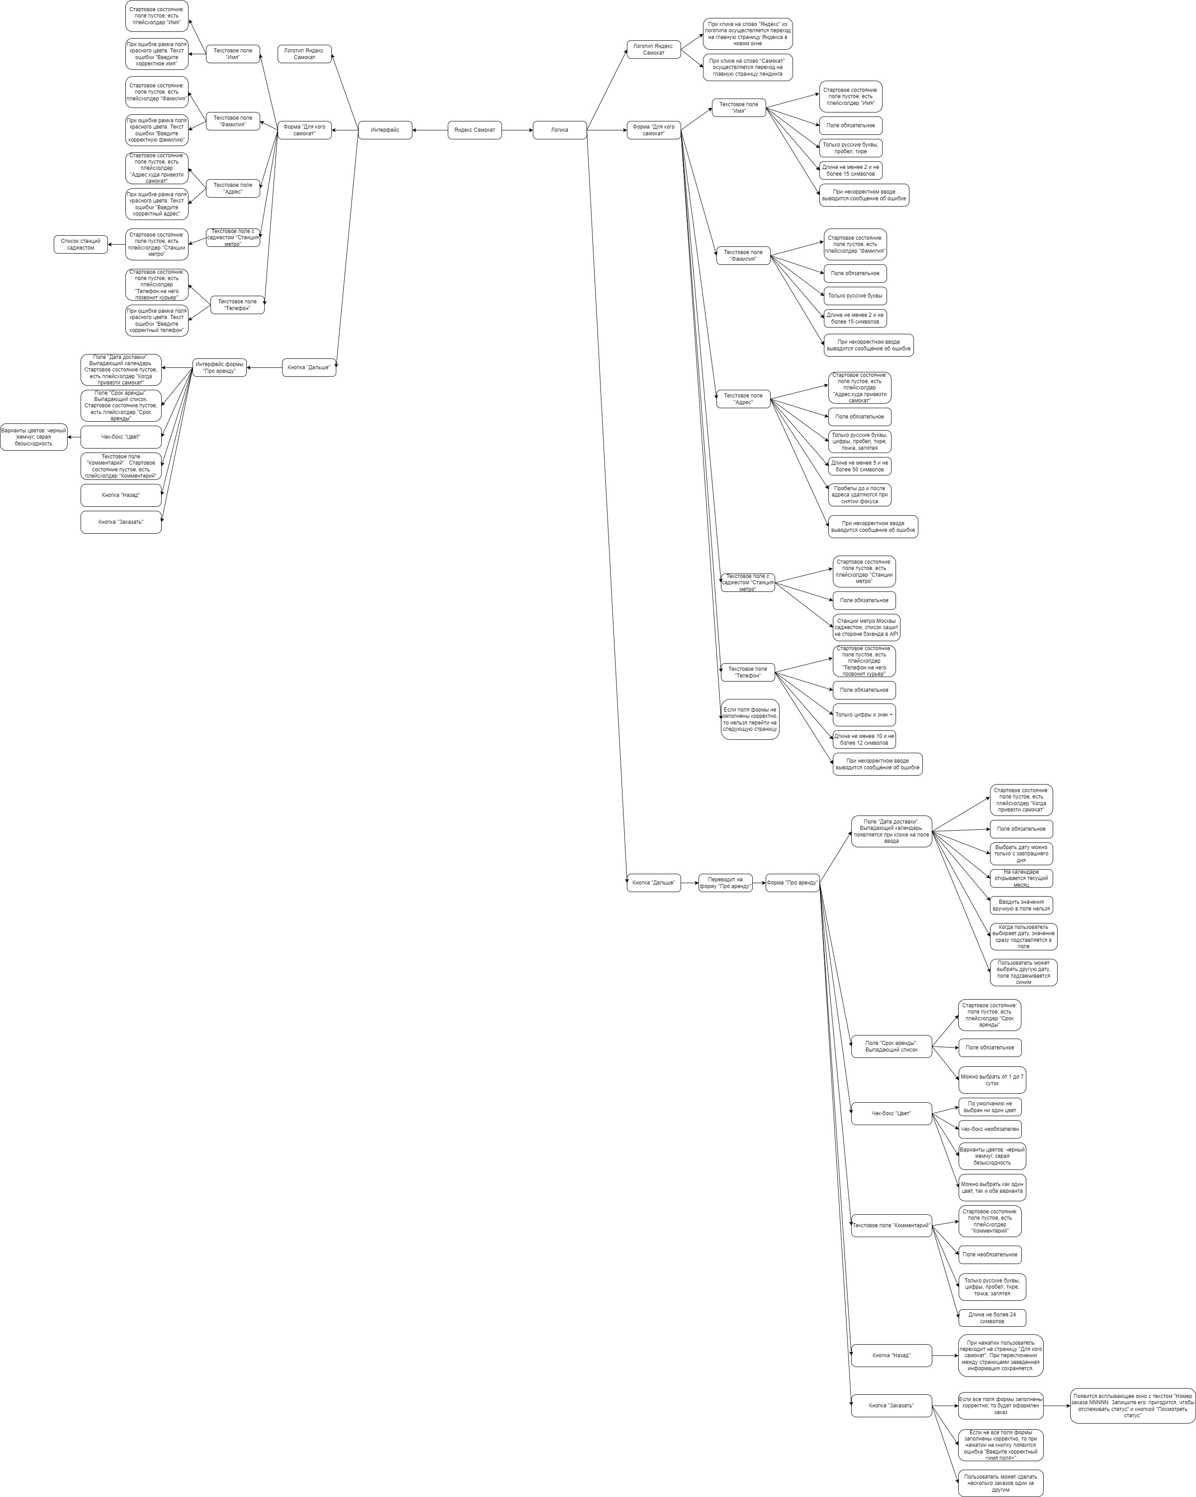
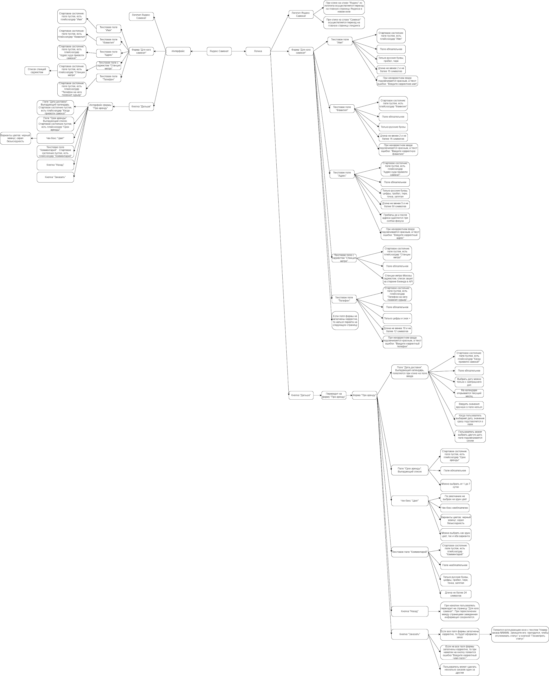
Скриншоты

mindmap

